Лист1
Артикул | Описание | Цена акция | Розница
G1 1TH | Раковина 65 x 57.5см с 1-им отверстием, мрамор | 171.40 € | 1,467.00 €
T38 ALU | Подстолье 60 x 78,5h x 52,8cm, полированный алюминий | 109.80 € | 888.15 €
T37 ALU | Зеркало Georgian с рамой 55 x высота 75см, цвет полированный алюминий | 68.50 € | 620.30 €

Артикул | Описание | Цена акция | Розница
B15 1TH | Раковина квадратная 65 x 57.5см с 1-им отверстием, цвет Белый | 277.00 € | 747.50 €
T38 ALU | Подстолье 60 x 78,5h x 52,8cm, полированный алюминий | 109.80 € | 888.15 €
T37 ALU | Зеркало Georgian с рамой 55 x высота 75см, цвет полированный алюминий | 68.50 € | 620.30 €

Артикул | Описание | Цена акция | Розница
E17 | Ванна акриловая, встраиваемая, Arundel 180x80см, в комплекте с ножками, цвет -Белый | 140.25 € | 502.80 €
E30 | Ванна акриловая, встраиваемая, Arundel Cleargreen 170x75см, в комплекте с ножками, цвет-Белый | 201.50 € | 805.20 €


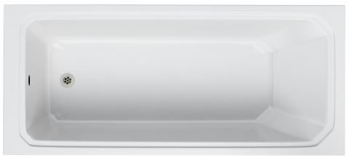

E17
E30

